المؤشرات الكلية

سوق العراق للاوراق المالية
جلسة الاربعاء 2026/7/22 |  |  |  | تقرير أسعار الأسهم المتداولة لسوق العراق للأوراق المالية
الجلسة (127)
الاسهم المتداولة المدرجة و OTC |  |  | 12,735,462,709 |  |  | قيمة الأسهم المتداولة المدرجة و OTC |  | 1,769,761,336 |  |  | صفقات الشركات المدرجة وOTC | 1055
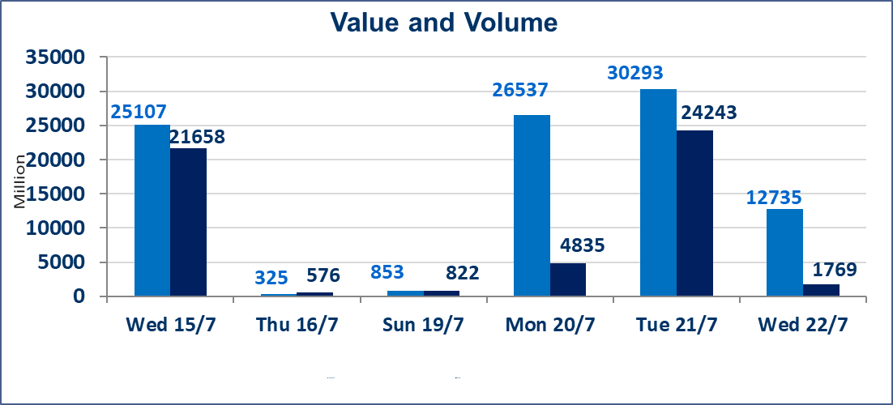
المؤشر60 ISX اليوم | 1040.94 |  | نقطة |  |  | المؤشر15 ISX اليوم | 1266.97 | نقطة
المؤشر 60 ISX السابق | 1046.61 |  | نقطة |  |  | المؤشر 15 ISX السابق | 1286.90 | نقطة
نسبة التغير | -0.54 |  | % |  |  | نسبة التغير | -1.55 | %
عدد النقاط | -5.67 |  | نقطة |  |  | عدد النقاط | -19.93 | نقطة

الشركات المدرجة | 103 | OTC | 17 | 120 |  | الشركات غير المتداولة المدرجة | 37 | OTC | 14 | 51
الشركات المتداولة | 49 | OTC | 3 | 52 |  | الشركات المرتفعة |  |  | 8
شركات الهيئة العامة |  |  |  | 7 |  | الشركات المنخفضة |  |  | 19
الموقوفة بقرار من هيأة الأوراق المالية |  |  |  | 10

الاوامر الخاصة | نفذت شركة براعم الخير للوساطة أمر متقابل مقصود على أسهم شركة مصرف الانصاري بعدد أسهم (12,100,000,000) سهم، وقيمة بلغت (605,000,000) دينار، في زمن الجلسة الاضافي (بعد الساعة 1 ظهراً) وفقاً لاجراءات تنفيذ الصفقات الكبيرة.
سندات انجاز - الاصدارية الثانية فئة(1000000) | ايقاف التداول على سندات انجاز الاصدارية الثانية فئة (1,000,000) دينار إعتباراً من جلسة الاحد 2025/7/19 لقرب استحقاق الفائدة النصف السنوية . وسيتم اعادة التداول اعتبارا من جلسة الخميس 2026/7/23
اسيا للتامين(NSIA) | تم البدء بعمليات ايداع شهادات اسهم المساهمين لشركة آسيا للتأمين إعتباراً من جلسة الاربعاء 2026/7/8 وسيتم اطلاق التداول إعتباراً من جلسة الاربعاء 2026/7/29 بعد ايداع 5% من رأس المال او بعد مرور (21) يوم من تاريخ بدء الايداع في منصة الشركات غير المدرجة ISX-OTC.
الشرق للتامين(NSHQ) | تم البدء بعمليات ايداع شهادات اسهم المساهمين لشركة الشرق للتأمين إعتباراً من جلسة الثلاثاء 2026/7/7 وسيتم اطلاق التداول إعتباراً من جلسة الثلاثاء 2026/7/28 بعد ايداع 5% من رأس المال او بعد مرور (21) يوم من تاريخ بدء الايداع في منصة الشركات غير المدرجة ISX-OTC.
بوابة اسيا للتامين(NBAT) | تم البدء بعمليات ايداع شهادات اسهم المساهمين لشركة بوابة آسيا للتأمين إعتباراً من جلسة الثلاثاء 2026/7/7 وسيتم اطلاق التداول إعتباراً من جلسة الثلاثاء 2026/7/28 بعد ايداع 5% من رأس المال او بعد مرور (21) يوم من تاريخ بدء الايداع في منصة الشركات غير المدرجة ISX-OTC.
الباتك للتامين(NGAT) | تم البدء بعمليات ايداع شهادات اسهم المساهمين لشركة الباتك للتأمين إعتباراً من جلسة الثلاثاء 2026/7/7 وسيتم اطلاق التداول إعتباراً من جلسة الثلاثاء 2026/7/28 بعد ايداع 5% من رأس المال او بعد مرور (21) يوم من تاريخ بدء الايداع في منصة الشركات غير المدرجة ISX-OTC.
اليم الازرق للتجارة العامة(SYAM) | تم البدء بعمليات ايداع شهادات اسهم المساهمين لشركة اليم الازرق للتجارة العامة إعتباراً من جلسة الاربعاء 2026/6/3.
الوطنية للصناعات الغذائية (INFF) | تم البدء بعمليات ايداع شهادات اسهم المساهمين لشركة الوطنية للصناعات الغذائية إعتباراً من جلسة الاحد 2026/5/24 وسيتم اطلاق التداول لحين اكمال انتهاء الاجراءات في مركز الايداع في منصة الشركات غير المدرجة ISX-OTC.
الحد الأعلى والادنى للتغير في السعر | نسبة التغير الحدود الدنيا للحركة السعرية للاسهم من (5% الى 10%) والحدود العليا من(10% الى 25%)في كافة المنصات ماعدا منصة OTC.
Web site : www.isx-iq.net E-mail : info-isx@isx-iq.net |  |  |  |  | 07834000034 - 07711211522 : ص . ب :3607 العلوية الهاتف |  |  |  |  |  | بغداد /الكرادة/ قرب المسرح الوطني /مجاور مصرف الخليج التجاري

نسبة التغير
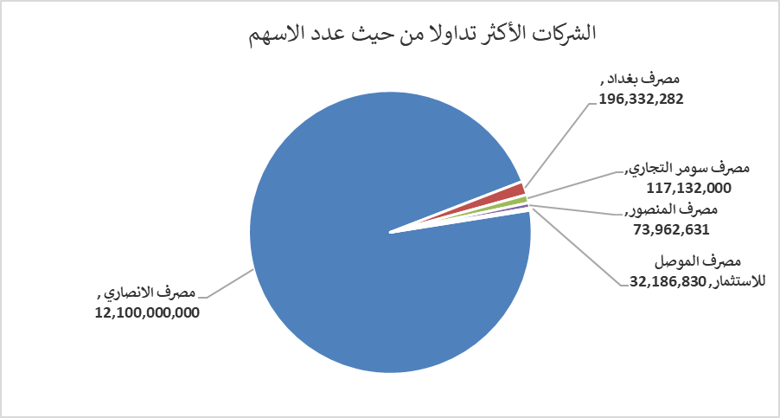
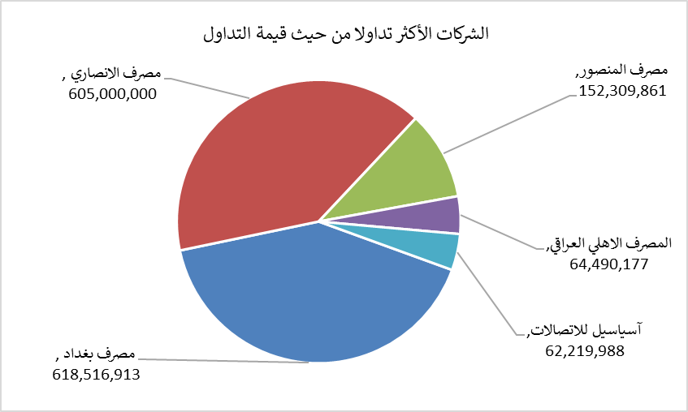
الشركات الأكثر ارتفاعاً وانخفاضاً

نسبة التغير لاسعار الاغلاق الاكثر ارتفاعاً |  |  |  | نسبة التغير لاسعار الاغلاق الاكثر انخفاضاً
اسم الشركة | اغلاق | التغير(%) | الاسهم المتداولة | اسم الشركة | اغلاق | التغير (%) | الاسهم المتداولة
الامين العقارية | 1.800 | 13.92 | 1,410,000 | مصرف القابض الاسلامي | 0.070 | -12.50 | 10,000,000
نقل المنتجات النفطية | 1.750 | 8.70 | 2,840 | مصرف العطاء الاسلامي | 0.090 | -10.00 | 6,000
مصرف الاتحاد العراقي | 0.160 | 6.67 | 1,000,000 | العراقية لصناعات الكارتون | 2.210 | -9.80 | 29,719
المنصور للصناعات الدوائية | 2.200 | 3.29 | 2,977,347 | مصرف كوردستان الدولي الاسلامي | 1.270 | -9.29 | 34,200
الوطنية الاستثمارات السياحية | 9.250 | 2.78 | 50,000 | مصرف الطيف الاسلامي | 0.820 | -8.89 | 10,000

الشركات الاكثر نشاطا حسب الاسهم المتداولة (حجم التداول) |  |  |  | الشركات الاكثر نشاطا حسب القيمة المتداولة
اسم الشركة | اغلاق | التغير(%) | الاسهم المتداولة | اسم الشركة | اغلاق | التغير (%) | القيمة المتداولة
مصرف الانصاري | 0.050 | 0.00 | 12,100,000,000 | مصرف بغداد | 3.150 | 0.00 | 618,516,913
مصرف بغداد | 3.150 | 0.00 | 196,332,282 | مصرف الانصاري | 0.050 | 0.00 | 605,000,000
مصرف سومر التجاري | 0.240 | 0.00 | 117,132,000 | مصرف المنصور | 2.060 | -0.48 | 152,309,861
مصرف المنصور | 2.060 | -0.48 | 73,962,631 | المصرف الاهلي العراقي | 4.050 | -0.98 | 64,490,177
مصرف الموصل للاستثمار | 0.160 | 0.00 | 32,186,830 | آسياسيل للاتصالات | 16.080 | 0.00 | 62,219,988

